ERD
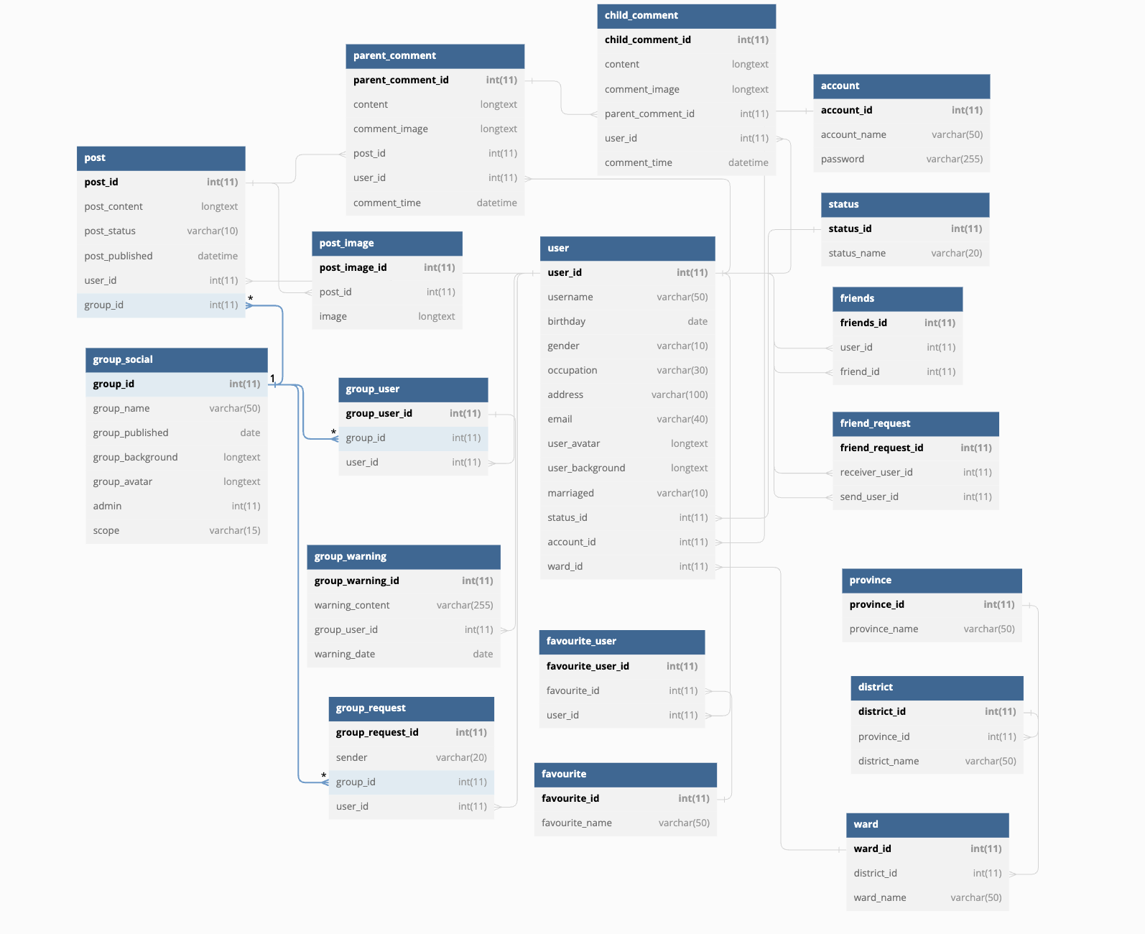

https://dbdiagram.io/d/62f37052c2d9cf52fa7dcdf9

